Capa
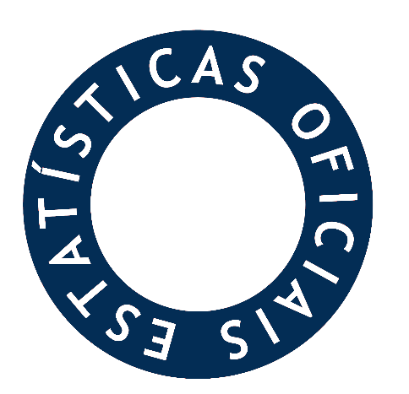



Estatísticas
Perfil do Docente do Ensino Superior - 2023/2024

Ficha Técnica
FICHA TÉCNICA


Título
Perfil do docente do ensino superior 2023/2024
Autoria
Direção-Geral de Estatísticas da Educação e Ciência (DGEEC)
Direção de Serviços de Estatísticas da Educação (DSEE)
Divisão de Estatísticas do Ensino Superior (DEES)
Ana Domingos e Andreia Saavedra (Apuramento de dados)
Ana Domingos, Andreia Saavedra e Teresa Almeida (Organização)
Ana Domingos (Capa)
Créditos da imagem: ploen kongsuwan https://www.vecteezy.com/members/118146261064993886144
Joaquim Santos e Carlos Malaca (Coordenação)
Nuno Neto Rodrigues e Filomena Oliveira (Direção)
Edição
© Direção-Geral de Estatísticas da Educação e Ciência (DGEEC)
Av. 24 de Julho, 134
1399-054 LISBOA
Tel: 213 949 200
E-mail: dgeec@dgeec.medu.pt
URL: http://www.dgeec.medu.pt
Para mais informação: https://www.dgeec.medu.pt/l/N4kTF
setembro de 2024

Nota Metodológica
Nota metodológica
A Direção-Geral de Estatísticas da Educação e Ciência (DGEEC), criada pelo Decreto Regulamentar n.º 13/2012 de 20 de janeiro, é o órgão delegado do Instituto Nacional de Estatística (INE) para a produção de estatísticas oficiais da educação.
No âmbito das estatísticas de Ensino Superior, a DGEEC divulga nesta publicação os resultados sobre o corpo docente dos estabelecimentos de ensino superior, apurados a partir do “Inquérito ao Emprego no Ensino Superior Público” (IEESP) e do "Inquérito ao Emprego Científico e Docente do Ensino Superior" (IECDES). Os dados apresentados têm como objetivo principal disponibilizar informação às próprias instituições de ensino superior, às entidades da Administração Pública, a outras instituições, empresas, investigadores e à sociedade em geral.
Os resultados desta inquirição são também transmitidos ao EUROSTAT, OCDE e UNESCO, após tratamento estatístico, no âmbito de compromissos internacionais assumidos na área das Estatísticas da Educação.
Âmbito da informação e Fonte dos dados
A presente publicação reúne um conjunto de informação estatística sobre os docentes do ensino superior, para o período temporal compreendido entre os anos letivos de 2001/2002 a 2023/2024, relativa à situação em 31 de dezembro de cada ano.
Trata-se de dados obtidos por fonte direta, disponibilizados pelos estabelecimentos de ensino superior, no âmbito do IEESP e IECDES, sendo o período de referência mais recente o ano de 2023. Os dados são reportados na Plataforma de Recolha de Informação do Ensino Superior (PRIES) da DGEEC.
Nesta publicação, foram considerados todos os recursos humanos com um contrato válido de 1 de setembro a 31 de dezembro de cada ano, com categoria de docente ou com outras categorias e que tiveram horas letivas no 1.º semestre de cada ano letivo. Foram igualmente considerados recursos humanos sem contrato com horas letivas no 1.º semestre de cada ano letivo.
Notas prévias
1) Os valores apresentados nesta publicação podem incluir duplicações devido a situações de docentes que acumulam funções em mais do que um estabelecimento do ensino superior.
2) O ensino universitário inclui instituições não integradas em universidades e o ensino politécnico inclui instituições não integradas em institutos politécnicos e unidades orgânicas de ensino politécnico integradas em universidades.
3) Na análise por NUTS II, para melhor comparabilidade de dados, considera-se para toda a série a nomenclatura definida no Regulamento (UE) 2023/674 da Comissão, de 26 de dezembro de 2022.
4) Na análise por Nacionalidade é utilizada a norma internacional ISO 3166-1 alpha 2, também em uso no Sistema Estatístico Nacional.
5) Até ao ano letivo de 2015/2016, os dados do ensino superior público (exceto os de ensino militar e policial) tiveram como fonte o inquérito REBIDES.
6) Até ao ano letivo de 2018/2019, os dados do ensino superior privado e os de ensino público militar e policial tiveram como fonte o inquérito REBIDES.

